Memória de Cálculo - BM01
 | Obra
 | Construção de QUADRA POLIESPORTIVA para a Escola Municipal de Ensino Infantil e Fundamental, JOSÉ REIS, no Bairro Alto do Cruzeiro, no Município de Sousa/PB
Memória de Cálculo - BM01
Item | SERVIÇO | Und | Quant. Contratada | DESCRIÇÃO | MEMÓRIA DE CÁLCULO REAL
 |  |  |  |  | N.º VEZ | X1 | X2 | Y1 | Y2 | Z1 | Z2 | PARCIAL | TOTAL | GERAL | DIFERENÇA
1 | QUADRA POLIESPORTIVA
1.1 | SERVIÇOS PRELIMINARES
1.1.1 | PLACA DE OBRA EM CHAPA DE ACO GALVANIZADO [ADAPTADO SINAPI 74209/01] | m² | 8.00 | A Placa terá 2,00m de largura por 4,00m de comprimento, conforme modelo de placas de obras da Secretaria. |  |  |  |  |  |  |  |  |  | 8.00 | 0.00
1.1.1.1 | PLACA |  |  |  | 1.00 | 2.00 |  | 4.00 |  |  |  | 8.00 | 8.00
1.1.2 | LOCACAO CONVENCIONAL DE OBRA, UTILIZANDO GABARITO DE TÁBUAS CORRIDAS PONTALETADAS A CADA 2,00M - 2 UTILIZAÇÕES. AF_10/2018 | M | 106.50 | Locação Geral |  |  |  |  |  |  |  |  |  | 140.00 | -33.50
1.1.2.1 | LOCAÇÃO |  |  | (30+40)*2 | 1.00 | 2.00 |  | 70.00 |  |  |  | 140.00 | 140.00
1.1.3 | LOCAÇÃO DE CONTAINER (2,30 x 6,00 M - ALT. 2,50) - ALMOXARIFADO | mês |  |  |  |  |  |  |  |  |  |  |  | 6.00 | -6.00
 | referencia ORSE 4654 |  |  |  | 6.00 |  |  |  |  |  |  | 6.00 | 6.00
1.1.4 | Entrada de energia elétrica trifásica demanda entre 0 e 15,2 kw - Rev 01 | und |  |  |  |  |  |  |  |  |  |  |  | 1.00 | -1.00
 | referencia ORSE 11386 |  |  |  | 1.00 |  |  |  |  |  |  | 1.00 | 1.00
1.2 | MOVIMENTO DE TERRA
1.2.1 | ESCAVACAO MANUAL EM SOLO-PROF. ATE 1,50 M [ADAPTADO SINAPI 79561/001] | m³ | 44.46 |  |  |  |  |  |  |  |  |  |  | 38.44 | 6.02
1.2.1.1 | Sapatas PG1 (20X40) |  |  | SAPATA A1 | 1.00 | 1.25 |  | 1.25 |  | 1.65 |  | 2.58 | 2.58
1.2.1.2 | Sapatas PG7 (20X40) |  |  | SAPATA A2 | 1.00 | 1.25 |  | 1.25 |  | 1.65 |  | 2.58 | 2.58
1.2.1.3 | Sapatas PG9 (20X40) |  |  | SAPATA A3 | 1.00 | 1.25 |  | 1.25 |  | 1.35 |  | 2.11 | 2.11
1.2.1.4 | Sapatas PG11 (20X40) |  |  | SAPATA A4 | 1.00 | 1.25 |  | 1.25 |  | 1.40 |  | 2.19 | 2.19
1.2.1.5 | Sapatas PG2 (20X40) |  |  | SAPATA B1 | 1.00 | 1.25 |  | 1.25 |  | 1.70 |  | 2.66 | 2.66
1.2.1.6 | Sapatas PG12 (20X40) |  |  | SAPATA B4 | 1.00 | 1.25 |  | 1.25 |  | 1.30 |  | 2.03 | 2.03
1.2.1.7 | Sapatas PG3 (20X40) |  |  | SAPATA C1 | 1.00 | 1.25 |  | 1.25 |  | 1.60 |  | 2.50 | 2.50
1.2.1.8 | Sapatas PG13 (20X40) |  |  | SAPATA C4 | 1.00 | 1.25 |  | 1.25 |  | 1.80 |  | 2.81 | 2.81
1.2.1.9 | Sapatas PG4 (20X40) |  |  | SAPATA D1 | 1.00 | 1.25 |  | 1.25 |  | 1.65 |  | 2.58 | 2.58
1.2.1.10 | Sapatas PG14 (20X40) |  |  | SAPATA D4 | 1.00 | 1.25 |  | 1.25 |  | 1.45 |  | 2.27 | 2.27
1.2.1.11 | Sapatas PG5 (20X40) |  |  | SAPATA E1 | 1.00 | 1.25 |  | 1.25 |  | 1.70 |  | 2.66 | 2.66
1.2.1.12 | Sapatas PG15 (20X40) |  |  | SAPATA E4 | 1.00 | 1.25 |  | 1.25 |  | 1.45 |  | 2.27 | 2.27
1.2.1.13 | Sapatas PG6 (20X40) |  |  | SAPATA F1 | 1.00 | 1.25 |  | 1.25 |  | 1.50 |  | 2.34 | 2.34
1.2.1.14 | Sapatas PG8 (20X40) |  |  | SAPATA F2 | 1.00 | 1.25 |  | 1.25 |  | 1.60 |  | 2.50 | 2.50
1.2.1.15 | Sapatas PG10 (20X40) |  |  | SAPATA F3 | 1.00 | 1.25 |  | 1.25 |  | 1.40 |  | 2.19 | 2.19
1.2.1.16 | Sapatas PG16 (20X40) |  |  | SAPATA F4 | 1.00 | 1.25 |  | 1.25 |  | 1.40 |  | 2.19 | 2.19
1.2.1.17 | Sapatas PG17 (20X20) |  |  | ENTRADA / BILHETERIA | 1.00 | 1.00 |  | 1.00 |  |  |  | 0.00 | 0.00
1.2.1.18 | Sapatas PG18 (20X20) |  |  | ENTRADA / BILHETERIA | 1.00 | 1.00 |  | 1.00 |  |  |  | 0.00 | 0.00
1.2.1.19 | Sapatas PG19 (15X50) |  |  | ENTRADA / BILHETERIA | 1.00 | 1.25 |  | 1.25 |  |  |  | 0.00 | 0.00
1.2.1.20 | Sapatas PG20 (15X50) |  |  | ENTRADA / BILHETERIA | 1.00 | 1.25 |  | 1.25 |  |  |  | 0.00 | 0.00
1.2.1.21 | Sapatas PG21 (20X20) |  |  | ENTRADA / BILHETERIA | 1.00 | 1.00 |  | 1.00 |  |  |  | 0.00 | 0.00
1.2.1.22 | Sapatas PG22 (20X20) |  |  | ENTRADA / BILHETERIA | 1.00 | 1.00 |  | 1.00 |  |  |  | 0.00 | 0.00
1.2.1.23 | Viga VG1 |  |  | Fundos do Ginásio | 1.00 | 0.50 |  | 30.00 |  |  |  | 0.00 | 0.00
1.2.1.24 | Viga VG2 |  |  | Frente do Ginásio | 1.00 | 0.50 |  | 30.00 |  |  |  | 0.00 | 0.00
1.2.1.25 | Viga VG3 |  |  | Lateral Esquerda do Ginásio | 1.00 | 0.50 |  | 20.00 |  |  |  | 0.00 | 0.00
1.2.1.26 | Viga VG4 |  |  | Lateral Direita do Ginásio | 1.00 | 0.50 |  | 20.00 |  |  |  | 0.00 | 0.00
1.2.1.27 | Vigas baldrames Bilheteria |  |  | Vigas baldrames Bilheteria | 1.00 | 0.50 |  | 26.10 |  |  |  | 0.00 | 0.00
1.3 | INFRA-ESTRUTURA: FUNDAÇÕES (TODA A QUADRA)
1.3.1 | SAPATAS ISOLADAS/ARRANQUE DOS PILARES
1.3.1.3 | LASTRO DE CONCRETO MAGRO, APLICADO EM PISOS, LAJES SOBRE SOLO OU RADIERS. AF_08/2017 | m³ | 1.64 |  |  |  |  |  |  |  |  |  |  | 1.25 | 0.39
1.3.1.3.1 | Volume concreto sapatas (1,25x1,25x1,25) |  |  |  | 16.00 | 1.25 |  | 1.25 |  | 0.05 |  | 0.08 | 1.25
1.3.1.8 | ARMAÇÃO DE BLOCO, VIGA BALDRAME OU SAPATA UTILIZANDO AÇO CA-50 DE 10 MM - MONTAGEM. AF_06/2017 | KG | 67.40 |  |  |  |  |  |  |  |  |  |  | 118.47 | -51.07
1.3.1.8.1 | Arranque dos Pilares do Ginásio |  |  | Conforme quadro resumo do projetos estrutural | 1.00 |  |  |  |  |  |  | 118.47 | 118.47
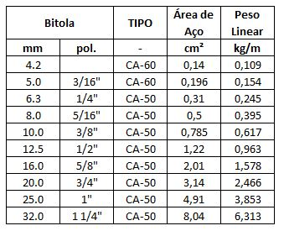
 |  |  |  | PG1=PG2=PG3=PG4=PG5=PG6=PG11=PG12=PG13=PG14=PG15=PG16
 |  |  |  | CA 50 ø 10 - 144 mts (144 x 0,617 = 88,85 kg)
 |  |  |  | PG7=PG8=PG9=PG10
 |  |  |  | CA 50 ø 10 - 48 mts (48 x 0,617 = 29,62 kg)

1.3.1.10 | ARMAÇÃO DE BLOCO, VIGA BALDRAME E SAPATA UTILIZANDO AÇO CA-60 DE 5 MM - MONTAGEM. AF_06/2017 | KG | 102.20 |  |  |  |  |  |  |  |  |  |  | 38.95 | 63.25
1.3.1.10.1 | Arranque dos Pilares do Ginásio |  |  | Conforme quadro resumo do projetos estrutural | 1.00 |  |  |  |  |  |  | 38.95 | 38.95

 |  |  |  | PG1=PG2=PG3=PG4=PG5=PG6=PG11=PG12=PG13=PG14=PG15=PG16
 |  |  |  | CA 60 ø 5 - 146,88 mts (146,88 x 0,154 = 22,62 kg)
 |  |  |  | PG7=PG8=PG9=PG10
 |  |  |  | CA 60 ø 5 - 106,08 mts (106,08 x 0,154 = 16,33 kg)

1.3.1.11 | CONCRETO FCK = 25MPA, TRAÇO 1:2,3:2,7 (EM MASSA SECA DE CIMENTO/ AREIA MÉDIA/ BRITA 1) - PREPARO MECÂNICO COM BETONEIRA 400 L. AF_05/2021 | m³ | 37.90 |  |  |  |  |  |  |  |  |  |  | 25.00 | 12.90
1.3.1.11.1 | Sapatas PG1 (20X40) |  |  | SAPATA A1 | 1.00 | 1.25 |  | 1.25 |  | 1.00 |  | 1.56 | 1.56
1.3.1.11.2 | Sapatas PG7 (20X40) |  |  | SAPATA A2 | 1.00 | 1.25 |  | 1.25 |  | 1.00 |  | 1.56 | 1.56
1.3.1.11.3 | Sapatas PG9 (20X40) |  |  | SAPATA A3 | 1.00 | 1.25 |  | 1.25 |  | 1.00 |  | 1.56 | 1.56
1.3.1.11.4 | Sapatas PG11 (20X40) |  |  | SAPATA A4 | 1.00 | 1.25 |  | 1.25 |  | 1.00 |  | 1.56 | 1.56
1.3.1.11.5 | Sapatas PG2 (20X40) |  |  | SAPATA B1 | 1.00 | 1.25 |  | 1.25 |  | 1.00 |  | 1.56 | 1.56
1.3.1.11.6 | Sapatas PG12 (20X40) |  |  | SAPATA B4 | 1.00 | 1.25 |  | 1.25 |  | 1.00 |  | 1.56 | 1.56
1.3.1.11.7 | Sapatas PG3 (20X40) |  |  | SAPATA C1 | 1.00 | 1.25 |  | 1.25 |  | 1.00 |  | 1.56 | 1.56
1.3.1.11.8 | Sapatas PG13 (20X40) |  |  | SAPATA C4 | 1.00 | 1.25 |  | 1.25 |  | 1.00 |  | 1.56 | 1.56
1.3.1.11.9 | Sapatas PG4 (20X40) |  |  | SAPATA D1 | 1.00 | 1.25 |  | 1.25 |  | 1.00 |  | 1.56 | 1.56
1.3.1.11.10 | Sapatas PG14 (20X40) |  |  | SAPATA D4 | 1.00 | 1.25 |  | 1.25 |  | 1.00 |  | 1.56 | 1.56
1.3.1.11.11 | Sapatas PG5 (20X40) |  |  | SAPATA E1 | 1.00 | 1.25 |  | 1.25 |  | 1.00 |  | 1.56 | 1.56
1.3.1.11.12 | Sapatas PG15 (20X40) |  |  | SAPATA E4 | 1.00 | 1.25 |  | 1.25 |  | 1.00 |  | 1.56 | 1.56
1.3.1.11.13 | Sapatas PG6 (20X40) |  |  | SAPATA F1 | 1.00 | 1.25 |  | 1.25 |  | 1.00 |  | 1.56 | 1.56
1.3.1.11.14 | Sapatas PG8 (20X40) |  |  | SAPATA F2 | 1.00 | 1.25 |  | 1.25 |  | 1.00 |  | 1.56 | 1.56
1.3.1.11.15 | Sapatas PG10 (20X40) |  |  | SAPATA F3 | 1.00 | 1.25 |  | 1.25 |  | 1.00 |  | 1.56 | 1.56
1.3.1.11.16 | Sapatas PG16 (20X40) |  |  | SAPATA F4 | 1.00 | 1.25 |  | 1.25 |  | 1.00 |  | 1.56 | 1.56
1.3.1.11.17 | Sapatas PG17 (20X20) |  | ver Projeto | ENTRADA / BILHETERIA | 1.00 |  |  |  |  |  |  |  | 0.00
1.3.1.11.18 | Sapatas PG18 (20X20) |  | ver Projeto | ENTRADA / BILHETERIA | 1.00 |  |  |  |  |  |  |  | 0.00
1.3.1.11.19 | Sapatas PG19 (15X50) |  |  | ENTRADA / BILHETERIA | 1.00 |  |  |  |  |  |  |  | 0.00
1.3.1.11.20 | Sapatas PG20 (15X50) |  |  | ENTRADA / BILHETERIA | 1.00 |  |  |  |  |  |  |  | 0.00
1.3.1.11.21 | Sapatas PG21 (20X20) |  | ver Projeto | ENTRADA / BILHETERIA | 1.00 |  |  |  |  |  |  |  | 0.00
1.3.1.11.22 | Sapatas PG22 (20X20) |  | ver Projeto | ENTRADA / BILHETERIA | 1.00 |  |  |  |  |  |  |  | 0.00
1.3.1.12 | LANÇAMENTO COM USO DE BALDES, ADENSAMENTO E ACABAMENTO DE CONCRETO EM ESTRUTURAS. AF_12/2015 | m³ | 37.90 |  |  |  |  |  |  |  |  |  |  | 25.00 | 12.90
1.3.1.12.1 | Lançamento do concreto |  |  | igual ao volume do concreto | 1.00 |  |  |  |  |  |  | 25.00 | 25.00

Relatorio Fotografico BM04
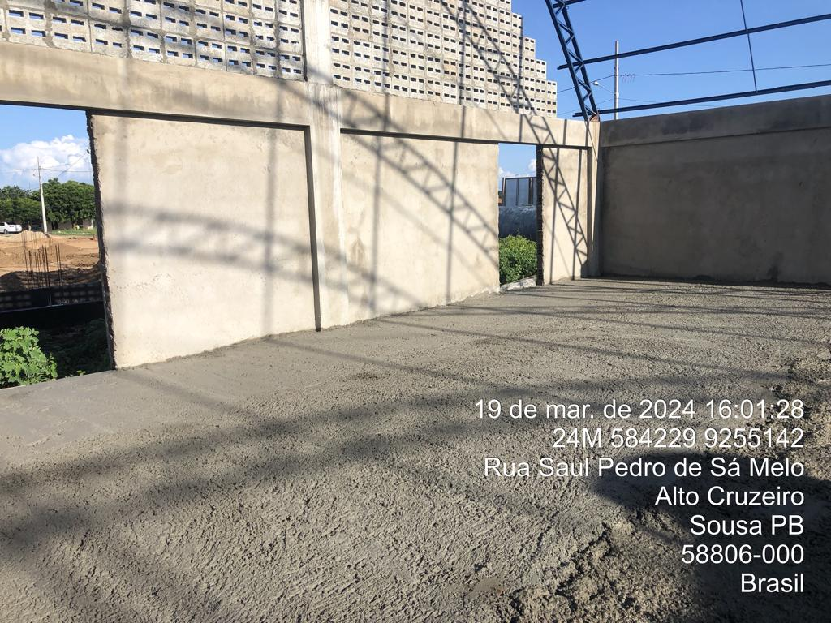
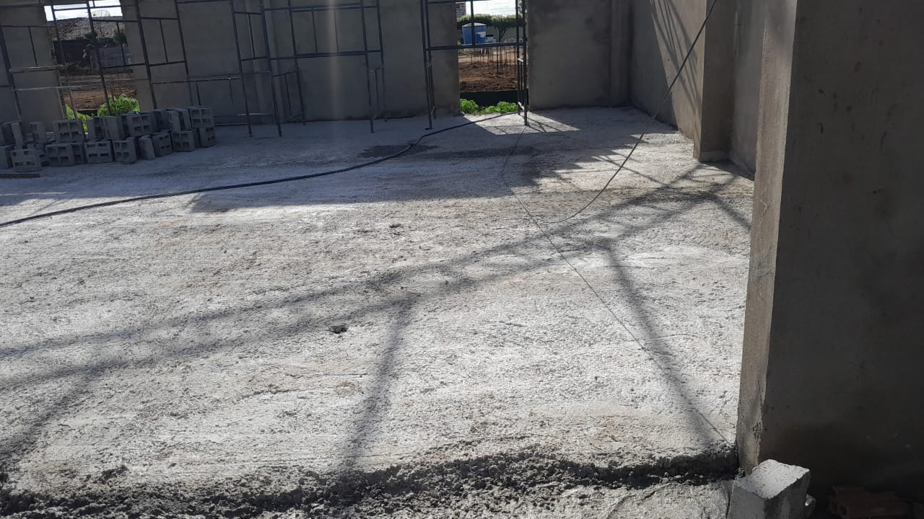
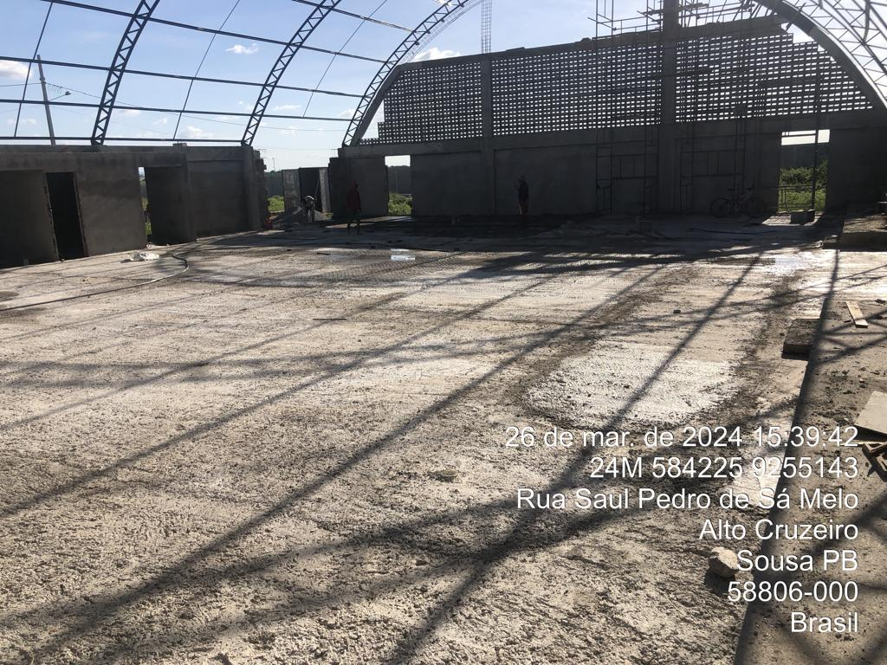
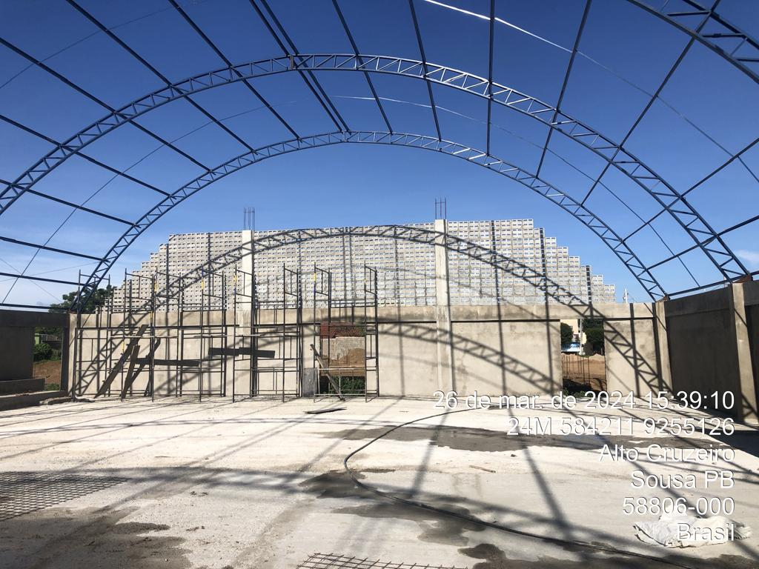
 |  | PREFEITURA MUNICIPAL DE SOUSA
 |  | SEPLAN - SETOR TÉCNICO DE ENGENHARIA
 |  | MEDIÇÃO | 04 | MÊS: | Mar-24
 |  | Construção de QUADRA POLIESPORTIVA para a Escola Municipal de Ensino Infantil e Fundamental, JOSÉ REIS, no Bairro Alto do Cruzeiro, no Município de Sousa/PB
CONSTRUTORA: UNIBLOCK CONSTRUÇÕES E FABRICAÇÕES EIRELI
RELATÓRIO FOTOGRÁFICO - BM04

FOTO 01
1.5.2 | COBOGO DE CONCRETO (ELEMENTO VAZADO), 7X50X50CM, ASSENTADO COM ARGAMASSA TRACO 1:3 (CIMENTO E AREIA) [ADAPTADO SINAPI 73937/003]

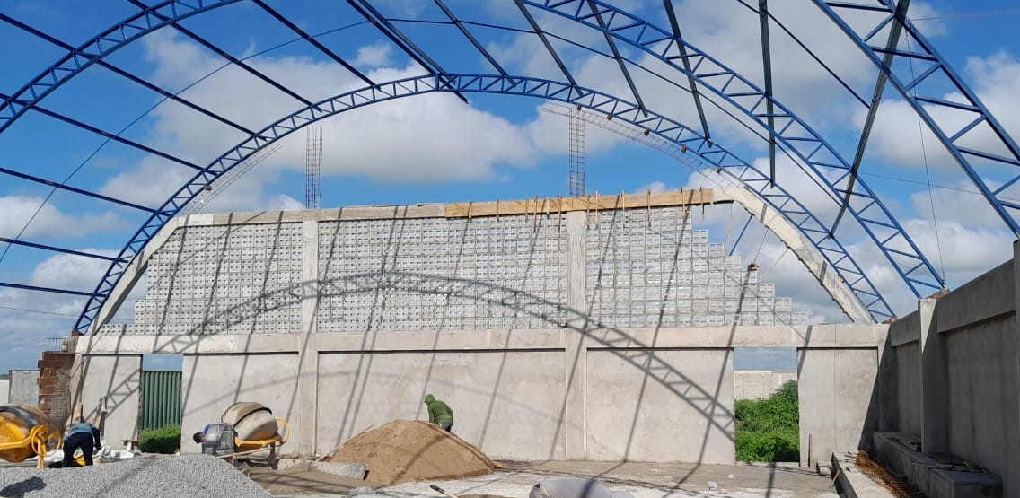

FOTO 02
1.9.2 | LASTRO DE CONCRETO MAGRO, APLICADO EM PISOS, LAJES SOBRE SOLO OU RADIERS. AF_08/2017

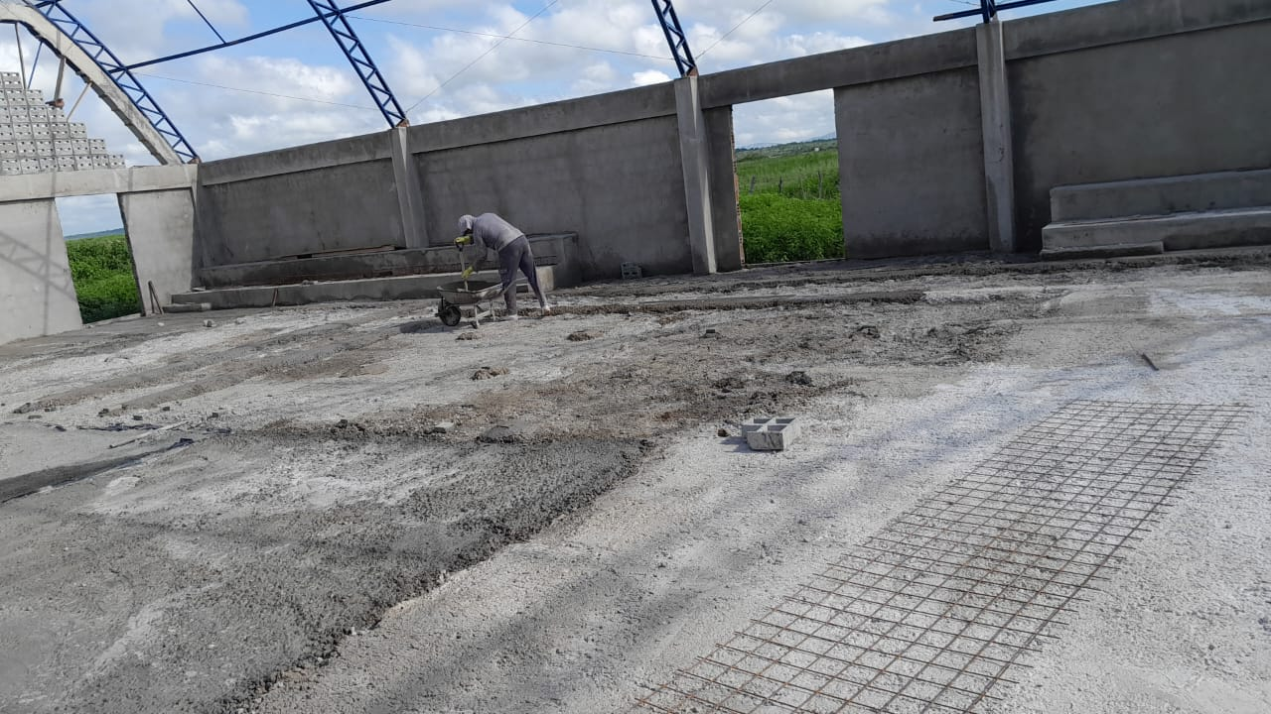

FOTO 03
1.9.4 | PISO EM CONCRETO 20MPA PREPARO MECANICO, ESPESSURA 7 CM, COM ARMACAO EM TELA SOLDADA [ADAPTADO 72183]

Reprogamação

Obra: |  |  |  | Planilha Orçamentária de Reprogramação/Aditivo |  |  |  |  |  |  |  |  |  |  |  |  | Valor Licitado |  | R$ 638,973.22
Construção de QUADRA POLIESPORTIVA para a Escola Municipal de Ensino Infantil e Fundamental, JOSÉ REIS, no Bairro Alto do Cruzeiro, no Município de Sousa/PB |  |  |  | Contrato Nº: |  |  |  |  | BDI referência: |  | Referências: | Valor Licitado | R$ 638,973.22 |  | Prefeitura Municipal de Sousa Rua Cel. José Gomes de Sá, 27 – Centro, Sousa – PB. CEP: 58800-050 |  | Valor de Contrato |  | R$ 568,961.49
Local: |  |  |  | 761/2022 |  |  |  |  | EDIFICIO: | 25.22% | SINAPI-PB - 11/2021 | Valor de Contrato | R$ 568,961.49 |  |  |  | Percentagem de Desconto |  | 10.96%
Sousa - PB |  |  |  | Data de assinatura do Contrato: |  |  |  |  | MATERIAIS: | 12.64% | ORSE-11/2021 | Percentagem de Desconto | 10.96%
Propriétario: |  |  |  | 2022-12-16 |  |  |  |  |  |  |  | Valor Reprogramado | R$ 623,167.51
Prefeitura Municipal de Sousa |  |  |  | Concorrêcia Nº: 09/2022 |  |  |  |  |  |  | Encargos Sociais: 85,69% |  |  | Revisão Nº:00 | Data: 13/01/2025 |  | BDI | 25.22%

ITEM | FONTE DE PESQUISA |  | DESCRIÇÃO | UNID | VALOR UNIT. S/BDI (R$) | VALOR UNIT. C/DI (R$) | QUANTIDADES |  |  |  | FINANCEIRO
 | CÓDIGO | FONTE |  |  |  |  | TOTAL PREVISTO | TOTAL SUPRIMIDO | TOTAL ACRESCIDO | TOTAL REPROGRAMADO | TOTAL PREVISTO C/BDI | TOTAL SUPRIMIDO C/BDI | TOTAL ACRESCIDO C/BDI | TOTAL REPROGRAMADO C/BDI | DIFERENÇA
1 |  |  | QUADRA POLIESPORTIVA |  |  |  |  |  |  |  | 568,961.49 | (56,439.07) | 110,645.09 | 623,167.51 | 54,206.02
1.1 |  |  | SERVIÇOS PRELIMINARES |  |  |  |  |  |  |  | 8,577.64 | 0.00 | 8,783.04 | 17,360.68 | 8,783.04
1.1.1 | CPU_SOUSA_001 | Próprio | PLACA DE OBRA EM CHAPA DE ACO GALVANIZADO [ADAPTADO SINAPI 74209/01] | m² |  | 368.64 | 8.00 | - | - | 8.00 | 2,949.12 | - | - | 2,949.12 | 0.00 |  |  |  |  | Valor Licitado | R$ 638,973.22
1.1.2 | 99059 | SINAPI | LOCACAO CONVENCIONAL DE OBRA, UTILIZANDO GABARITO DE TÁBUAS CORRIDAS PONTALETADAS A CADA 2,00M - 2 UTILIZAÇÕES. AF_10/2018 | M |  | 52.85 | 106.50 | - | - | 106.50 | 5,628.52 | - | - | 5,628.52 | 0.00 |  |  |  |  | Valor de Contrato | R$ 568,961.49
1.1.3 | 10776 | SINAPI | LOCACAO DE CONTAINER 2,30 X 6,00 M, ALT. 2,50 M, PARA ESCRITORIO, SEM DIVISORIAS INTERNAS E SEM SANITARIO | mês | 452.17 | 566.21 | - | - | 6.00 | 6.00 | - | - | 3,397.24 | 3,397.24 | 3397.24 |  |  |  |  | Percentagem de Desconto | 10.96%
1.1.4 | 101506 | SINAPI | ENTRADA DE ENERGIA ELÉTRICA, AÉREA, TRIFÁSICA, COM CAIXA DE SOBREPOR, CABO DE 16 MM2 E DISJUNTOR DIN 50A (NÃO INCLUSO O POSTE DE CONCRETO). AF_07/2020_P | UN | 1457.44 | 1,825.01 | - | - | 1.00 | 1.00 | - | - | 1,825.00 | 1,825.00 | 1825 | €623,167.51
1.1.5 | 08941 | ORSE | Poste de concreto duplo T (DT) 6/150 - fornecimento e assentamento | UN | 725.54 | 908.52 | - | - | 3.00 | 3.00 | - | - | 2,725.56 | 2,725.56 | 2725.56
1.1.6 | 03344 | ORSE | Fornecimento de cabo multiplexado para rede 3x1x16+16mm2 | UN | 10.11 | 12.66 | - | - | 66.00 | 66.00 | - | - | 835.24 | 835.24 | 835.24
1.2 |  |  | MOVIMENTO DE TERRA |  |  |  |  |  |  |  | 1,822.55 | - | 19,604.68 | 21,427.23 | 19,604.68
1.2.1 | CPU_SOUSA_008 | Próprio | ESCAVACAO MANUAL EM SOLO-PROF. ATE 1,50 M [ADAPTADO SINAPI 79561/001] | m³ |  | 34.83 | 44.46 | - | 14.25 | 58.71 | 1,548.54 | - | 496.19 | 2,044.73 | 496.19
1.2.2 | 96995 | SINAPI | REATERRO MANUAL APILOADO COM SOQUETE. AF_10/2017 | m³ |  | 41.77 | 6.56 | - | 13.19 | 19.75 | 274.01 | - | 550.92 | 824.93 | 550.92
1.2.3 | 04630 | ORSE | Escavação, carga e transporte solo mole, dmt 0 a 200m c/ escavadeira hidraúlica de longo alcance | m³ | 20.63 | 25.83 | - | - | 234.84 | 234.84 | - | - | 6,066.89 | 6,066.89 | 6066.89
1.2.4 | 94316 | SINAPI | ATERRO MECANIZADO DE VALA COM RETROESCAVADEIRA (CAPACIDADE DA CAÇAMBA DA RETRO: 0,26 M³ / POTÊNCIA: 88 HP), LARGURA DE 0,8 A 1,5 M, PROFUNDIDADE ATÉ 1,5 M, COM SOLO ARGILO-ARENOSO. AF_05/2016 | m³ | 24.79 | 31.04 | - | - | 402.38 | 402.38 | - | - | 12,490.68 | 12,490.68 | 12490.68
1.3 |  |  | INFRA-ESTRUTURA: FUNDAÇÕES (TODA A QUADRA) |  |  |  |  |  |  |  | 52,120.34 | (7,725.67) | 2,961.88 | 47,356.55 | (4,763.79)
1.3.1 |  |  | SAPATAS ISOLADAS/ARRANQUE DOS PILARES |  |  |  |  |  |  |  | 52,120.34 | (7,725.67) | 2,961.88 | 47,356.55 | (4,763.79)
1.3.1.1 | CPU_SOUSA_009 | Próprio | EMBASAMENTO C/PEDRA ARGAMASSADA UTILIZANDO ARG.CIM/AREIA 1:4 [ADAPTADO SINAPI 75467/001] | m³ |  | 449.82 | 18.24 | (14.06) | - | 4.18 | 8,204.71 | (6,326.26) | - | 1,878.45 | -6,326.26
1.3.1.2 | CPU_SOUSA_010 | Próprio | ALVENARIA EM TIJOLO CERAMICO FURADO 9X19X19CM, 1 VEZ (ESPESSURA 19 CM), ASSENTADO EM ARGAMASSA TRACO 1:4 (CIMENTO E AREIA MEDIA NAO PENEIRADA), PREPARO MANUAL, JUNTA1 CM [ADAPTADO SINAPI 73935/002] | m² |  | 87.00 | 33.88 | - | 28.04 | 61.92 | 2,947.56 | - | 2,439.56 | 5,387.12 | 2,439.56
1.3.1.3 | 96620 | SINAPI | LASTRO DE CONCRETO MAGRO, APLICADO EM PISOS, LAJES SOBRE SOLO OU RADIERS. AF_08/2017 | m³ |  | 511.99 | 1.64 | (0.03) | - | 1.61 | 839.66 | (17.27) | - | 822.39 | -17.27
1.3.1.4 | 96535 | SINAPI | FABRICAÇÃO, MONTAGEM E DESMONTAGEM DE FÔRMA PARA SAPATA, EM MADEIRA SERRADA, E=25 MM, 4 UTILIZAÇÕES. AF_06/2017 | m² |  | 136.81 | 3.20 | - | - | 3.20 | 437.79 | - | - | 437.79 | 0.00
1.3.1.5 | 96536 | SINAPI | FABRICAÇÃO, MONTAGEM E DESMONTAGEM DE FÔRMA PARA VIGA BALDRAME, EM MADEIRA SERRADA, E=25 MM, 4 UTILIZAÇÕES. AF_06/2017 | m² |  | 70.44 | 107.00 | - | - | 107.00 | 7,537.08 | - | - | 7,537.08 | 0.00
1.3.1.6 | 96544 | SINAPI | ARMAÇÃO DE BLOCO, VIGA BALDRAME OU SAPATA UTILIZANDO AÇO CA-50 DE 6,3 MM - MONTAGEM. AF_06/2017 | KG |  | 19.60 | 32.00 | - | - | 32.00 | 627.20 | - | - | 627.20 | 0.00
1.3.1.7 | 96545 | SINAPI | ARMAÇÃO DE BLOCO, VIGA BALDRAME OU SAPATA UTILIZANDO AÇO CA-50 DE 8 MM - MONTAGEM. AF_06/2017 | KG |  | 18.67 | 28.40 | - | - | 28.40 | 530.22 | - | - | 530.22 | 0.00
1.3.1.8 | 96546 | SINAPI | ARMAÇÃO DE BLOCO, VIGA BALDRAME OU SAPATA UTILIZANDO AÇO CA-50 DE 10 MM - MONTAGEM. AF_06/2017 | KG |  | 16.82 | 67.40 | - | - | 67.40 | 1,133.66 | - | - | 1,133.66 | 0.00
1.3.1.9 | 96547 | SINAPI | ARMAÇÃO DE BLOCO, VIGA BALDRAME OU SAPATA UTILIZANDO AÇO CA-50 DE 12,5 MM - MONTAGEM. AF_06/2017 | KG |  | 14.30 | 300.60 | - | - | 300.60 | 4,298.58 | - | - | 4,298.58 | 0.00
1.3.1.10 | 96543 | SINAPI | ARMAÇÃO DE BLOCO, VIGA BALDRAME E SAPATA UTILIZANDO AÇO CA-60 DE 5 MM - MONTAGEM. AF_06/2017 | KG |  | 20.43 | 102.20 | - | 22.00 | 124.20 | 2,087.94 | - | 449.46 | 2,537.40 | 449.46
1.3.1.11 | 94965 | SINAPI | CONCRETO FCK = 25MPA, TRAÇO 1:2,3:2,7 (EM MASSA SECA DE CIMENTO/ AREIA MÉDIA/ BRITA 1) - PREPARO MECÂNICO COM BETONEIRA 400 L. AF_05/2021 | m³ |  | 404.09 | 37.90 | - | 0.13 | 38.03 | 15,315.01 | - | 50.51 | 15,365.52 | 50.51
1.3.1.12 | 92873 | SINAPI | LANÇAMENTO COM USO DE BALDES, ADENSAMENTO E ACABAMENTO DE CONCRETO EM ESTRUTURAS. AF_12/2015 | m³ |  | 178.86 | 37.90 | - | 0.13 | 38.03 | 6,778.79 | - | 22.35 | 6,801.14 | 22.35
1.3.1.13 | CPU_SOUSA_011 | Próprio | IMPERMEABILIZACAO DE ESTRUTURAS ENTERRADAS, COM TINTA ASFALTICA, DUAS DEMAOS. [ADAPTADO SINAPI 74106/001] | m² |  | 12.24 | 112.92 | (112.92) | - | - | 1,382.14 | (1,382.14) | - | - | -1,382.14
1.4 |  |  | SUPERESTRUTURA (PILARES, VIGAS E LAJES) - TODA A QUADRA |  |  |  |  |  |  |  | 50,748.28 | - | 2,159.24 | 52,907.52 | 2,159.24
1.4.1 |  |  | CONCRETO ARMADO PARA PILARES DA EDIFICAÇÃO |  |  |  |  |  |  |  | 17,491.74 | - | - | 17,491.74 | -
1.4.1.1 | 92443 | SINAPI | MONTAGEM E DESMONTAGEM DE FÔRMA DE PILARES RETANGULARES E ESTRUTURAS SIMILARES, PÉ-DIREITO SIMPLES, EM CHAPA DE MADEIRA COMPENSADA PLASTIFICADA, 18 UTILIZAÇÕES. AF_09/2020 | m² |  | 33.89 | 98.48 | - | - | 98.48 | 3,337.48 | - | - | 3,337.48 | 0.00
1.4.1.2 | 92775 | SINAPI | ARMAÇÃO DE PILAR OU VIGA DE UMA ESTRUTURA CONVENCIONAL DE CONCRETO ARMADO EM UMA EDIFICAÇÃO TÉRREA OU SOBRADO UTILIZANDO AÇO CA-60 DE 5,0 MM - MONTAGEM. AF_12/2015 | KG |  | 20.46 | 151.00 | - | - | 151.00 | 3,089.46 | - | - | 3,089.46 | 0.00
1.4.1.3 | 92778 | SINAPI | ARMAÇÃO DE PILAR OU VIGA DE UMA ESTRUTURA CONVENCIONAL DE CONCRETO ARMADO EM UMA EDIFICAÇÃO TÉRREA OU SOBRADO UTILIZANDO AÇO CA-50 DE 10,0 MM - MONTAGEM. AF_12/2015 | KG |  | 16.75 | 402.00 | - | - | 402.00 | 6,733.50 | - | - | 6,733.50 | 0.00
1.4.1.4 | 94965 | SINAPI | CONCRETO FCK = 25MPA, TRAÇO 1:2,3:2,7 (EM MASSA SECA DE CIMENTO/ AREIA MÉDIA/ BRITA 1) - PREPARO MECÂNICO COM BETONEIRA 400 L. AF_05/2021 | m³ |  | 404.09 | 7.43 | - | - | 7.43 | 3,002.38 | - | - | 3,002.38 | 0.00
1.4.1.5 | 92873 | SINAPI | LANÇAMENTO COM USO DE BALDES, ADENSAMENTO E ACABAMENTO DE CONCRETO EM ESTRUTURAS. AF_12/2015 | m³ |  | 178.86 | 7.43 | - | - | 7.43 | 1,328.92 | - | - | 1,328.92 | 0.00
1.4.2 |  |  | CONCRETO ARMADO PARA VIGAS DA EDIFICAÇÃO |  |  |  |  |  |  |  | 24,050.68 | - | 2,159.24 | 26,209.92 | 2,159.24
1.4.2.1 | 92480 | SINAPI | MONTAGEM E DESMONTAGEM DE FÔRMA DE VIGA, ESCORAMENTO METÁLICO, PÉ-DIREITO SIMPLES, EM CHAPA DE MADEIRA PLASTIFICADA, 18 UTILIZAÇÕES. AF_09/2020 | m² |  | 50.38 | 136.00 | - | 18.00 | 154.00 | 6,851.68 | - | 906.86 | 7,758.54 | 906.86
1.4.2.2 | 92775 | SINAPI | ARMAÇÃO DE PILAR OU VIGA DE UMA ESTRUTURA CONVENCIONAL DE CONCRETO ARMADO EM UMA EDIFICAÇÃO TÉRREA OU SOBRADO UTILIZANDO AÇO CA-60 DE 5,0 MM - MONTAGEM. AF_12/2015 | KG |  | 20.46 | 174.00 | - | 11.07 | 185.07 | 3,560.04 | - | 226.43 | 3,786.47 | 226.43
1.4.2.3 | 92776 | SINAPI | ARMAÇÃO DE PILAR OU VIGA DE UMA ESTRUTURA CONVENCIONAL DE CONCRETO ARMADO EM UMA EDIFICAÇÃO TÉRREA OU SOBRADO UTILIZANDO AÇO CA-50 DE 6,3 MM - MONTAGEM. AF_12/2015 | KG |  | 19.65 | 90.80 | - | 20.00 | 110.80 | 1,784.22 | - | 393.02 | 2,177.24 | 393.02
1.4.2.4 | 92777 | SINAPI | ARMAÇÃO DE PILAR OU VIGA DE UMA ESTRUTURA CONVENCIONAL DE CONCRETO ARMADO EM UMA EDIFICAÇÃO TÉRREA OU SOBRADO UTILIZANDO AÇO CA-50 DE 8,0 MM - MONTAGEM. AF_12/2015 | KG |  | 18.67 | 92.30 | - | - | 92.30 | 1,723.24 | - | - | 1,723.24 | 0.00
1.4.2.5 | 92778 | SINAPI | ARMAÇÃO DE PILAR OU VIGA DE UMA ESTRUTURA CONVENCIONAL DE CONCRETO ARMADO EM UMA EDIFICAÇÃO TÉRREA OU SOBRADO UTILIZANDO AÇO CA-50 DE 10,0 MM - MONTAGEM. AF_12/2015 | KG |  | 16.75 | 140.00 | - | - | 140.00 | 2,345.00 | - | - | 2,345.00 | 0.00
1.4.2.6 | 92779 | SINAPI | ARMAÇÃO DE PILAR OU VIGA DE UMA ESTRUTURA CONVENCIONAL DE CONCRETO ARMADO EM UMA EDIFICAÇÃO TÉRREA OU SOBRADO UTILIZANDO AÇO CA-50 DE 12,5 MM - MONTAGEM. AF_12/2015 | KG |  | 14.17 | 76.40 | - | - | 76.40 | 1,082.58 | - | - | 1,082.58 | 0.00
1.4.2.7 | 94965 | SINAPI | CONCRETO FCK = 25MPA, TRAÇO 1:2,3:2,7 (EM MASSA SECA DE CIMENTO/ AREIA MÉDIA/ BRITA 1) - PREPARO MECÂNICO COM BETONEIRA 400 L. AF_05/2021 | m³ |  | 404.09 | 11.50 | - | 1.09 | 12.59 | 4,647.03 | - | 438.74 | 5,085.77 | 438.74
1.4.2.8 | 92873 | SINAPI | LANÇAMENTO COM USO DE BALDES, ADENSAMENTO E ACABAMENTO DE CONCRETO EM ESTRUTURAS. AF_12/2015 | m³ |  | 178.86 | 11.50 | - | 1.09 | 12.59 | 2,056.89 | - | 194.19 | 2,251.08 | 194.19
1.4.3 |  |  | CONCRETO ARMADO PARA LAJES DA EDIFICAÇÃO |  |  |  |  |  |  |  | 9,205.86 | - | - | 9,205.86 | -
1.4.3.1 | 92522 | SINAPI | MONTAGEM E DESMONTAGEM DE FÔRMA DE LAJE MACIÇA, PÉ-DIREITO SIMPLES, EM CHAPA DE MADEIRA COMPENSADA RESINADA, 8 UTILIZAÇÕES. AF_09/2020 | m² |  | 21.32 | 40.00 | - | - | 40.00 | 852.80 | - | - | 852.80 | 0.00
1.4.3.2 | 94971 | SINAPI | CONCRETO FCK = 25MPA, TRAÇO 1:2,3:2,7 (EM MASSA SECA DE CIMENTO/ AREIA MÉDIA/ BRITA 1) - PREPARO MECÂNICO COM BETONEIRA 600 L. AF_05/2021 | m³ |  | 398.91 | 5.50 | - | - | 5.50 | 2,194.00 | - | - | 2,194.00 | 0.00
1.4.3.3 | 92873 | SINAPI | LANÇAMENTO COM USO DE BALDES, ADENSAMENTO E ACABAMENTO DE CONCRETO EM ESTRUTURAS. AF_12/2015 | m³ |  | 178.86 | 5.50 | - | - | 5.50 | 983.73 | - | - | 983.73 | 0.00
1.4.3.4 | 92776 | SINAPI | ARMAÇÃO DE PILAR OU VIGA DE UMA ESTRUTURA CONVENCIONAL DE CONCRETO ARMADO EM UMA EDIFICAÇÃO TÉRREA OU SOBRADO UTILIZANDO AÇO CA-50 DE 6,3 MM - MONTAGEM. AF_12/2015 | KG |  | 19.65 | 160.80 | - | - | 160.80 | 3,159.72 | - | - | 3,159.72 | 0.00
1.4.3.5 | 92777 | SINAPI | ARMAÇÃO DE PILAR OU VIGA DE UMA ESTRUTURA CONVENCIONAL DE CONCRETO ARMADO EM UMA EDIFICAÇÃO TÉRREA OU SOBRADO UTILIZANDO AÇO CA-50 DE 8,0 MM - MONTAGEM. AF_12/2015 | KG |  | 18.67 | 28.40 | - | - | 28.40 | 530.22 | - | - | 530.22 | 0.00
1.4.3.6 | 92775 | SINAPI | ARMAÇÃO DE PILAR OU VIGA DE UMA ESTRUTURA CONVENCIONAL DE CONCRETO ARMADO EM UMA EDIFICAÇÃO TÉRREA OU SOBRADO UTILIZANDO AÇO CA-60 DE 5,0 MM - MONTAGEM. AF_12/2015 | KG |  | 20.46 | 72.60 | - | - | 72.60 | 1,485.39 | - | - | 1,485.39 | 0.00
1.5 |  |  | ELEVAÇÃO (murada) |  |  |  |  |  |  |  | 37,280.57 | (10,841.14) | 4,596.21 | 31,035.64 | (6,244.93)
1.5.1 | 87503 | SINAPI | ALVENARIA DE VEDAÇÃO DE BLOCOS CERÂMICOS FURADOS NA HORIZONTAL DE 9X19X19CM (ESPESSURA 9CM) DE PAREDES COM ÁREA LÍQUIDA MAIOR OU IGUAL A 6M² SEM VÃOS E ARGAMASSA DE ASSENTAMENTO COM PREPARO EM BETONEIRA. AF_06/2014 | m² |  | 68.16 | 148.45 | - | 67.43 | 215.88 | 10,118.35 | - | 4,596.21 | 14,714.56 | 4,596.21
1.5.2 | CPU_SOUSA_012 | Próprio | COBOGO DE CONCRETO (ELEMENTO VAZADO), 7X50X50CM, ASSENTADO COM ARGAMASSA TRACO 1:3 (CIMENTO E AREIA) [ADAPTADO SINAPI 73937/003] | m² |  | 138.01 | 191.54 | (73.57) | - | 117.97 | 26,434.43 | (10,153.67) | - | 16,280.76 | -10,153.67
1.5.3 | 93182 | SINAPI | VERGA PRÉ-MOLDADA PARA JANELAS COM ATÉ 1,5 M DE VÃO. AF_03/2016 | M |  | 45.71 | 2.12 | (2.12) | - | - | 96.90 | (96.90) | - | - | -96.90
1.5.4 | 93184 | SINAPI | VERGA PRÉ-MOLDADA PARA PORTAS COM ATÉ 1,5 M DE VÃO. AF_03/2016 | M |  | 33.60 | 15.95 | (14.75) | - | 1.20 | 535.92 | (495.60) | - | 40.32 | -495.60
1.5.5 | 93194 | SINAPI | CONTRAVERGA PRÉ-MOLDADA PARA VÃOS DE ATÉ 1,5 M DE COMPRIMENTO. AF_03/2016 | M |  | 44.80 | 2.12 | (2.12) | - | - | 94.97 | (94.97) | - | - | -94.97
1.6 |  |  | ESQUADRIAS |  |  |  |  |  |  |  | 9,294.05 | (579.99) | - | 8,714.06 | (579.99)
1.6.1 |  |  | PORTÃO DE FERRO |  |  |  |  |  |  |  | 9,294.05 | (579.99) | - | 8,714.06 | (579.99)
1.6.1.1 | 91341 | SINAPI | PORTA EM ALUMÍNIO DE ABRIR TIPO VENEZIANA COM GUARNIÇÃO, FIXAÇÃO COM PARAFUSOS - FORNECIMENTO E INSTALAÇÃO. AF_12/2019 | m² |  | 831.22 | 1.49 | - | - | 1.49 | 1,238.51 | - | - | 1,238.51 | 0.00
1.6.1.2 | CPU_SOUSA_013 | Próprio | PORTAO DE FERRO EM CHAPA GALVANIZADA PLANA 14 GSG [ADAPTADO SINAPI 68054] | m² |  | 290.29 | 27.75 | (2.00) | - | 25.75 | 8,055.54 | (579.99) | - | 7,475.55 | -579.99
1.7 |  |  | COBERTURA |  |  |  |  |  |  |  | 182,146.40 | (2,927.54) | - | 179,218.86 | (2,927.54)
1.7.1 |  |  | ESTRUTRA METÁLICA DE COBERTURA E FECHAMENTO |  |  |  |  |  |  |  | 182,146.40 | (2,927.54) | - | 179,218.86 | (2,927.54)
1.7.1.1 | 100773 | SINAPI | ESTRUTURA TRELIÇADA DE COBERTURA, TIPO ARCO, COM LIGAÇÕES SOLDADAS, INCLUSOS PERFIS METÁLICOS, CHAPAS METÁLICAS, MÃO DE OBRA E TRANSPORTE COM GUINDASTE - FORNECIMENTO E INSTALAÇÃO. AF_01/2020_P | KG |  | 21.45 | 4,972.00 | - | - | 4,972.00 | 106,649.40 | - | - | 106,649.40 | 0.00
1.7.1.2 | 94213 | SINAPI | TELHAMENTO COM TELHA DE AÇO/ALUMÍNIO E = 0,5 MM, COM ATÉ 2 ÁGUAS, INCLUSO IÇAMENTO. AF_07/2019 | m² |  | 103.21 | 690.98 | - | - | 690.98 | 71,316.04 | - | - | 71,316.04 | 0.00
1.7.1.3 | 100434 | SINAPI | CALHA DE BEIRAL, SEMICIRCULAR DE PVC, DIAMETRO 125 MM, INCLUINDO CABECEIRAS, EMENDAS, BOCAIS, SUPORTES E VEDAÇÕES, EXCLUINDO CONDUTORES, INCLUSO TRANSPORTE VERTICAL. AF_07/2019 | M |  | 76.89 | 36.00 | (36.00) | - | - | 2,768.04 | (2,768.04) | - | - | -2,768.04
1.7.1.4 | 96113 | SINAPI | FORRO EM PLACAS DE GESSO, PARA AMBIENTES COMERCIAIS. AF_05/2017_P | m² |  | 35.19 | 6.48 | - | - | 6.48 | 228.03 | - | - | 228.03 | 0.00
1.7.1.5 | 98560 | SINAPI | IMPERMEABILIZAÇÃO DE PISO COM ARGAMASSA DE CIMENTO E AREIA, COM ADITIVO IMPERMEABILIZANTE, E = 2CM. AF_06/2018 | m² |  | 40.69 | 29.12 | (3.92) | - | 25.20 | 1,184.89 | (159.50) | - | 1,025.39 | -159.50
1.8 |  |  | REVESTIMENTO DE PAREDES |  |  |  |  |  |  |  | 15,416.92 | - | 7,252.25 | 22,669.17 | 7,252.25
1.8.1 | 87879 | SINAPI | CHAPISCO APLICADO EM ALVENARIAS E ESTRUTURAS DE CONCRETO INTERNAS, COM COLHER DE PEDREIRO. ARGAMASSA TRAÇO 1:3 COM PREPARO EM BETONEIRA 400L. AF_06/2014 | m² |  | 3.40 | 463.11 | - | 211.91 | 675.02 | 1,574.57 | - | 720.50 | 2,295.07 | 720.50
1.8.2 | 87529 | SINAPI | MASSA ÚNICA, PARA RECEBIMENTO DE PINTURA, EM ARGAMASSA TRAÇO 1:2:8, PREPARO MECÂNICO COM BETONEIRA 400L, APLICADA MANUALMENTE EM FACES INTERNAS DE PAREDES, ESPESSURA DE 20MM, COM EXECUÇÃO DE TALISCAS. AF_06/2014 | m² |  | 29.89 | 463.11 | - | 185.43 | 648.54 | 13,842.35 | - | 5,542.49 | 19,384.84 | 5,542.49
1.8.3 | 90406 | SINAPI | MASSA ÚNICA, PARA RECEBIMENTO DE PINTURA, EM ARGAMASSA TRAÇO 1:2:8, PREPARO MECÂNICO COM BETONEIRA 400L, APLICADA MANUALMENTE EM TETO, ESPESSURA DE 20MM, COM EXECUÇÃO DE TALISCAS. AF_03/2015 | m² | 29.83 | 37.35 | - | - | 26.48 | 26.48 | - | - | 989.26 | 989.26 | 989.26
1.9 |  |  | PAVIMENTAÇÃO |  |  |  |  |  |  |  | 103,305.27 | (1,760.44) | 31,005.47 | 132,550.30 | 29,245.03
1.9.1 | CPU_SOUSA_014 | Próprio | COMPACTACAO MECANICA, SEM CONTROLE DO GC (C/COMPACTADOR PLACA 400 KG) [ADAPTADO 74005/001] | m³ |  | 16.50 | 23.81 | - | - | 23.81 | 392.86 | - | - | 392.86 | 0.00
1.9.2 | 96620 | SINAPI | LASTRO DE CONCRETO MAGRO, APLICADO EM PISOS, LAJES SOBRE SOLO OU RADIERS. AF_08/2017 | m³ |  | 511.99 | 6.48 | - | 9.02 | 15.50 | 3,317.69 | - | 4,618.20 | 7,935.89 | 4,618.20
1.9.3 | 87256 | SINAPI | REVESTIMENTO CERÂMICO PARA PISO COM PLACAS TIPO ESMALTADA EXTRA DE DIMENSÕES 60X60 CM APLICADA EM AMBIENTES DE ÁREA ENTRE 5 M2 E 10 M2. AF_06/2014 | m² |  | 110.99 | 6.48 | - | - | 6.48 | 719.21 | - | - | 719.21 | 0.00
1.9.4 | CPU_SOUSA_015 | Próprio | PISO EM CONCRETO 20MPA PREPARO MECANICO, ESPESSURA 7 CM, COM ARMACAO EM TELA SOLDADA [ADAPTADO 72183] | m² |  | 113.33 | 450.65 | - | 66.02 | 516.67 | 51,072.16 | - | 7,482.04 | 58,554.20 | 7,482.04
1.9.5 | CPU_SOUSA_021 | Próprio | PISO INDUSTRIAL ALTA RESISTENCIA, ESPESSURA 12MM, INCLUSO JUNTAS DE DILATACAO PLASTICAS E POLIMENTO MECANIZADO [ADAPTADO 72137] | m² |  | 102.17 | 450.65 | - | 59.54 | 510.19 | 46,042.91 | - | 6,083.20 | 52,126.11 | 6,083.20
1.9.6 | CPU_SOUSA_002 | Próprio | PISO TÁTIL DIRECIONAL E/OU ALERTA, DE CONCRETO, NA COR NATURAL, P/DEFICIENTES VISUAIS, DIMENSÕES 25X25CM, APLICADO COM ARGAMASSA INDUSTRIALIZADA AC-II, REJUNTADO, EXCLUSIVE REGULARIZAÇÃO DE BASE (ADAPTADO DE 09418/ORSE) | m² |  | 92.17 | 19.10 | (19.10) | - | - | 1,760.44 | (1,760.44) | - | - | -1,760.44
1.9.7 | 94273 | SINAPI | ASSENTAMENTO DE GUIA (MEIO-FIO) EM TRECHO RETO, CONFECCIONADA EM CONCRETO PRÉ-FABRICADO, DIMENSÕES 100X15X13X30 CM (COMPRIMENTO X BASE INFERIOR X BASE SUPERIOR X ALTURA), PARA VIAS URBANAS (USO VIÁRIO). AF_06/2016 | m | 39.51 | 49.47 | - | - | 16.00 | 16.00 | - | - | 791.59 | 791.59 | 791.59
1.9.8 | 100324 | SINAPI | LASTRO COM MATERIAL GRANULAR (PEDRA BRITADA N.1 E PEDRA BRITADA N.2), APLICADO EM PISOS OU LAJES SOBRE SOLO, ESPESSURA DE *10 CM*. AF_07/2019 | m³ | 109.18 | 136.72 | - | - | 12.00 | 12.00 | - | - | 1,640.58 | 1,640.58 | 1640.58
1.9.9 | 7323 | ORSE | Piso tátil direcional e/ou alerta, em borracha, p/deficientes visuais, dimensões 25x25cm, aplicado, rejuntado, exclusive regularização de base | m² | 421.61 | 527.94 | - | - | 19.68 | 19.68 | - | - | 10,389.86 | 10,389.86 | 10389.86
1.10 |  |  | PINTURA |  |  |  |  |  |  |  | 38,009.72 | (9,957.45) | 15,489.07 | 43,541.34 | 5,531.62
1.10.1 | 88485 | SINAPI | APLICAÇÃO DE FUNDO SELADOR ACRÍLICO EM PAREDES, UMA DEMÃO. AF_06/2014 | m² |  | 2.45 | 463.11 | - | 539.33 | 1,002.44 | 1,134.61 | - | 1,321.36 | 2,455.97 | 1,321.36
1.10.2 | 88495 | SINAPI | APLICAÇÃO E LIXAMENTO DE MASSA LÁTEX EM PAREDES, UMA DEMÃO. AF_06/2014 | m² |  | 9.46 | 463.11 | (14.95) | - | 448.16 | 4,381.02 | (141.42) | - | 4,239.60 | -141.42
1.10.3 | 88489 | SINAPI | APLICAÇÃO MANUAL DE PINTURA COM TINTA LÁTEX ACRÍLICA EM PAREDES, DUAS DEMÃOS. AF_06/2014 | m² |  | 11.83 | 463.11 | - | 539.33 | 1,002.44 | 5,478.59 | - | 6,380.31 | 11,858.90 | 6,380.31
1.10.4 | CPU_SOUSA_016 | Próprio | APLICAÇÃO DE FUNDO SELADOR LÁTEX PVA EM TETO, UMA DEMÃO. AF_06/2014 [ADAPTADO 88482] | m² |  | 21.04 | 6.48 | - | 26.48 | 32.96 | 136.33 | - | 557.22 | 693.55 | 557.22
1.10.5 | 88496 | SINAPI | APLICAÇÃO E LIXAMENTO DE MASSA LÁTEX EM TETO, DUAS DEMÃOS. AF_06/2014 | m² |  | 23.69 | 6.48 | - | 26.48 | 32.96 | 153.51 | - | 627.41 | 780.92 | 627.41
1.10.6 | 88488 | SINAPI | APLICAÇÃO MANUAL DE PINTURA COM TINTA LÁTEX ACRÍLICA EM TETO, DUAS DEMÃOS. AF_06/2014 | m² |  | 13.51 | 6.48 | - | 26.48 | 32.96 | 87.54 | - | 357.80 | 445.34 | 357.80
1.10.7 | 102494 | SINAPI | PINTURA DE PISO COM TINTA EPÓXI, APLICAÇÃO MANUAL, 2 DEMÃOS, INCLUSO PRIMER EPÓXI. AF_05/2021 | m² |  | 46.33 | 340.38 | - | - | 340.38 | 15,769.80 | - | - | 15,769.80 | 0.00
1.10.8 | CPU_SOUSA_004 | Próprio | FUNDO PREPARADOR PRIMER A BASE DE EPOXI, PARA ESTRUTURA METALICA, UMA DEMAO, ESPESSURA DE 25 MICRA (ADAPTADO DE SINAPI 73865/1) | m² |  | 13.94 | 340.38 | (340.38) | - | - | 4,744.89 | (4,744.89) | - | - | -4,744.89
1.10.9 | CPU_SOUSA_005 | Próprio | PINTURA ESMALTE FOSCO, DUAS DEMAOS, SOBRE SUPERFICIE METALICA, INCLUSO UMA DEMAO DE FUNDO ANTICORROSIVO. UTILIZACAO DE REVOLVER ( AR-COMPRIMIDO) (ADAPTADO DE SINAPI 74145/1) | m² |  | 17.99 | 340.38 | (281.89) | - | 58.49 | 6,123.43 | (5,071.14) | - | 1,052.29 | -5,071.14
1.10.10 | 100739 | SINAPI | PINTURA COM TINTA ALQUÍDICA DE ACABAMENTO (ESMALTE SINTÉTICO ACETINADO) PULVERIZADA SOBRE PERFIL METÁLICO EXECUTADO EM FÁBRICA (POR DEMÃO). AF_01/2020_P | m² | 6.40 | 8.01 | - | - | 374.20 | 374.20 | - | - | 2,998.88 | 2,998.88 | 2998.88
1.10.11 | 95305 | SINAPI | TEXTURA ACRÍLICA, APLICAÇÃO MANUAL EM PAREDE, UMA DEMÃO. AF_09/2016 | m² | 8.39 | 10.51 | - | - | 308.98 | 308.98 | - | - | 3,246.09 | 3,246.09 | 3246.09
1.11 |  |  | INSTALAÇÃO ELÉTRICA (REFERENTE À TODA QUADRA) |  |  |  |  |  |  |  | 577.31 | (503.22) | 794.06 | 868.15 | 290.84
1.11.1 | 00002392 | SINAPI | DISJUNTOR TIPO NEMA, TRIPOLAR 10 ATE 50A, TENSAO MAXIMA DE 415 V | UN |  | 58.85 | 1.00 | (1.00) | - | - | 58.85 | (58.85) | - | - | -58.85
1.11.2 | 93656 | SINAPI | DISJUNTOR MONOPOLAR TIPO DIN, CORRENTE NOMINAL DE 25A - FORNECIMENTO E INSTALAÇÃO. AF_10/2020 | UN |  | 10.60 | 1.00 | (1.00) | - | - | 10.60 | (10.60) | - | - | -10.60
1.11.3 | 93653 | SINAPI | DISJUNTOR MONOPOLAR TIPO DIN, CORRENTE NOMINAL DE 10A - FORNECIMENTO E INSTALAÇÃO. AF_10/2020 | UN |  | 9.20 | 7.00 | - | - | 7.00 | 64.40 | - | - | 64.40 | 0.00
1.11.4 | 93654 | SINAPI | DISJUNTOR MONOPOLAR TIPO DIN, CORRENTE NOMINAL DE 16A - FORNECIMENTO E INSTALAÇÃO. AF_10/2020 | UN |  | 9.69 | 2.00 | (1.00) | - | 1.00 | 19.38 | (9.69) | - | 9.69 | -9.69
1.11.5 | 101875 | SINAPI | QUADRO DE DISTRIBUIÇÃO DE ENERGIA EM CHAPA DE AÇO GALVANIZADO, DE EMBUTIR, COM BARRAMENTO TRIFÁSICO, PARA 12 DISJUNTORES DIN 100A - FORNECIMENTO E INSTALAÇÃO. AF_10/2020 | UN |  | 424.08 | 1.00 | (1.00) | - | - | 424.08 | (424.08) | - | - | -424.08
1.11.6 | 93668 | SINAPI | DISJUNTOR TRIPOLAR TIPO DIN, CORRENTE NOMINAL DE 16A - FORNECIMENTO E INSTALAÇÃO. AF_10/2020 | UN | 47.58 | 59.58 | - | - | 1.00 | 1.00 | - | - | 59.57 | 59.57 | 59.57
1.11.7 | 39455 | SINAPI | DISPOSITIVO DR, 4 POLOS, SENSIBILIDADE DE 30 MA, CORRENTE DE 25 A, TIPO AC | UN | 104.93 | 131.39 | - | - | 1.00 | 1.00 | - | - | 131.39 | 131.39 | 131.39
1.11.8 | 101883 | SINAPI | QUADRO DE DISTRIBUIÇÃO DE ENERGIA EM CHAPA DE AÇO GALVANIZADO, DE EMBUTIR, COM BARRAMENTO TRIFÁSICO, PARA 18 DISJUNTORES DIN 100A - FORNECIMENTO E INSTALAÇÃO. AF_10/2020 | UN | 481.64 | 603.11 | - | - | 1.00 | 1.00 | - | - | 603.10 | 603.10 | 603.1
1.12 |  |  | ELETRODUTOS E ACESSORIOS |  |  |  |  |  |  |  | 2,537.32 | (2,162.34) | 1,287.01 | 1,661.99 | (875.33)
1.12.1 | 90447 | SINAPI | RASGO EM ALVENARIA PARA ELETRODUTOS COM DIAMETROS MENORES OU IGUAIS A 40 MM. AF_05/2015 | M |  | 5.37 | 147.98 | (137.98) | - | 10.00 | 794.65 | (740.95) | - | 53.70 | -740.95
1.12.2 | 91846 | SINAPI | ELETRODUTO FLEXÍVEL CORRUGADO, PVC, DN 32 MM (1"), PARA CIRCUITOS TERMINAIS, INSTALADO EM LAJE - FORNECIMENTO E INSTALAÇÃO. AF_12/2015 | M |  | 7.33 | 36.90 | - | - | 36.90 | 270.47 | - | - | 270.47 | 0.00
1.12.3 | 91856 | SINAPI | ELETRODUTO FLEXÍVEL CORRUGADO, PVC, DN 32 MM (1"), PARA CIRCUITOS TERMINAIS, INSTALADO EM PAREDE - FORNECIMENTO E INSTALAÇÃO. AF_12/2015 | M |  | 9.27 | 147.98 | (147.98) | - | - | 1,371.77 | (1,371.77) | - | - | -1,371.77
1.12.4 | 91937 | SINAPI | CAIXA OCTOGONAL 3" X 3", PVC, INSTALADA EM LAJE - FORNECIMENTO E INSTALAÇÃO. AF_12/2015 | UN |  | 8.97 | 3.00 | (3.00) | - | - | 26.91 | (26.91) | - | - | -26.91
1.12.5 | 91939 | SINAPI | CAIXA RETANGULAR 4" X 2" ALTA (2,00 M DO PISO), PVC, INSTALADA EM PAREDE - FORNECIMENTO E INSTALAÇÃO. AF_12/2015 | UN |  | 22.71 | 2.00 | (1.00) | - | 1.00 | 45.42 | (22.71) | - | 22.71 | -22.71
1.12.6 | 91940 | SINAPI | CAIXA RETANGULAR 4" X 2" MÉDIA (1,30 M DO PISO), PVC, INSTALADA EM PAREDE - FORNECIMENTO E INSTALAÇÃO. AF_12/2015 | UN |  | 12.04 | 1.00 | - | - | 1.00 | 12.04 | - | - | 12.04 | 0.00
1.12.7 | 91941 | SINAPI | CAIXA RETANGULAR 4" X 2" BAIXA (0,30 M DO PISO), PVC, INSTALADA EM PAREDE - FORNECIMENTO E INSTALAÇÃO. AF_12/2015 | UN |  | 8.03 | 2.00 | - | - | 2.00 | 16.06 | - | - | 16.06 | 0.00
1.12.8 | 91842 | SINAPI | ELETRODUTO FLEXÍVEL CORRUGADO, PVC, DN 20 MM (1/2"), PARA CIRCUITOS TERMINAIS, INSTALADO EM LAJE - FORNECIMENTO E INSTALAÇÃO. AF_12/2015 | M | 3.49 | 4.37 | - | - | 184.88 | 184.88 | - | - | 807.95 | 807.95 | 807.95
1.12.9 | 97887 | SINAPI | CAIXA ENTERRADA ELÉTRICA RETANGULAR, EM ALVENARIA COM TIJOLOS CERÂMICOS MACIÇOS, FUNDO COM BRITA, DIMENSÕES INTERNAS: 0,4X0,4X0,4 M. AF_12/2020 | UN | 191.29 | 239.53 | - | - | 2.00 | 2.00 | - | - | 479.06 | 479.06 | 479.06
1.13 |  |  | CABOS E FIOS |  |  |  |  |  |  |  | 2,806.09 | - | 1,775.78 | 4,581.87 | 1,775.78
1.13.1 | 91924 | SINAPI | CABO DE COBRE FLEXÍVEL ISOLADO, 1,5 MM², ANTI-CHAMA 450/750 V, PARA CIRCUITOS TERMINAIS - FORNECIMENTO E INSTALAÇÃO. AF_12/2015 | M |  | 2.74 | 40.71 | - | - | 40.71 | 111.54 | - | - | 111.54 | 0.00
1.13.2 | 91926 | SINAPI | CABO DE COBRE FLEXÍVEL ISOLADO, 2,5 MM², ANTI-CHAMA 450/750 V, PARA CIRCUITOS TERMINAIS - FORNECIMENTO E INSTALAÇÃO. AF_12/2015 | M |  | 4.04 | 666.97 | - | - | 666.97 | 2,694.55 | - | - | 2,694.55 | 0.00
1.13.3 | 11570 | ORSE | Cabo de cobre isolado HEPR (XLPE), flexível, 6,0mm², 1kv / 90º C | M | 9.85 | 12.33 | - | - | 144.00 | 144.00 | - | - | 1,775.78 | 1,775.78 | 1775.78
1.14 |  |  | ILUMINAÇÃO E TOMADAS |  |  |  |  |  |  |  | 5,809.87 | (5,580.95) | 3,507.82 | 3,736.74 | (2,073.13)
1.14.1 | 91992 | SINAPI | TOMADA ALTA DE EMBUTIR (1 MÓDULO), 2P+T 10 A, INCLUINDO SUPORTE E PLACA - FORNECIMENTO E INSTALAÇÃO. AF_12/2015 | UN |  | 34.87 | 2.00 | (1.00) | - | 1.00 | 69.74 | (34.87) | - | 34.87 | -34.87
1.14.2 | 92000 | SINAPI | TOMADA BAIXA DE EMBUTIR (1 MÓDULO), 2P+T 10 A, INCLUINDO SUPORTE E PLACA - FORNECIMENTO E INSTALAÇÃO. AF_12/2015 | UN |  | 24.64 | 2.00 | - | - | 2.00 | 49.28 | - | - | 49.28 | 0.00
1.14.3 | 91966 | SINAPI | INTERRUPTOR SIMPLES (3 MÓDULOS), 10A/250V, SEM SUPORTE E SEM PLACA - FORNECIMENTO E INSTALAÇÃO. AF_12/2015 | UN |  | 43.10 | 1.00 | - | - | 1.00 | 43.10 | - | - | 43.10 | 0.00
1.14.4 | 97592 | SINAPI | LUMINÁRIA TIPO PLAFON, DE SOBREPOR, COM 1 LÂMPADA LED DE 12/13 W, SEM REATOR - FORNECIMENTO E INSTALAÇÃO. AF_02/2020 | UN |  | 33.89 | 3.00 | - | - | 3.00 | 101.67 | - | - | 101.67 | 0.00
1.14.5 | 97601 | SINAPI | REFLETOR EM ALUMÍNIO, DE SUPORTE E ALÇA, COM LÂMPADA VAPOR DE MERCÚRIO DE 250 W, COM REATOR ALTO FATOR DE POTÊNCIA - FORNECIMENTO E INSTALAÇÃO. AF_02/2020 | UN |  | 346.63 | 16.00 | (16.00) | - | - | 5,546.08 | (5,546.08) | - | - | -5,546.08
1.14.6 | 13148 | ORSE | Refletor Slim LED 100W de potência, branco Frio, 6500k, Autovolt, marca G-light ou similar | UN | 155.63 | 194.88 | - | - | 18.00 | 18.00 | - | - | 3,507.82 | 3,507.82 | 3507.82
1.15 |  |  | EQUIPAMENTOS |  |  |  |  |  |  |  | 15,370.64 | (6,941.95) | 3,869.48 | 12,298.17 | (3,072.47)
1.15.1 | 00025398 | SINAPI | CONJUNTO PARA FUTSAL COM TRAVES OFICIAIS DE 3,00 X 2,00 M EM TUBO DE ACO GALVANIZADO 3" COM REQUADRO EM TUBO DE 1", PINTURA EM PRIMER COM TINTA ESMALTE SINTETICO E REDES DE POLIETILENO FIO 4 MM | UN |  | 5,244.70 | 1.00 | - | - | 1.00 | 5,244.70 | - | - | 5,244.70 | 0.00
1.15.2 | CPU_SOUSA_003 | Próprio | ESTRUTURA METÁLICA MÓVEL PARA TABELA EM AÇO COM ARO PARA BASQUETE, PADRÃO OFICIAL, EM TUBO GALVANIZADO D=5" - INSTALADA (ADAPTADO DE ORSE 2419)") | und |  | 6,941.95 | 1.00 | (1.00) | - | - | 6,941.95 | (6,941.95) | - | - | -6,941.95
1.15.3 | 25399 | SINAPI | CONJUNTO PARA QUADRA DE VOLEI COM POSTES EM TUBO DE ACO GALVANIZADO 3", H = *255* CM, PINTURA EM TINTA ESMALTE SINTETICO, REDE DE NYLON COM 2 MM, MALHA 10 X 10 CM E ANTENAS OFICIAIS EM FIBRA DE VIDRO | UN |  | 3,183.99 | 1.00 | - | - | 1.00 | 3,183.99 | - | - | 3,183.99 | 0.00
1.15.4 | 10071 | ORSE | Tabela para basquete oficial em laminado naval, medindo 1,80x1,20m, inclusive aros fixo metal e redes | par | 3090.15 | 3,869.49 | - | - | 1.00 | 1.00 | - | - | 3,869.48 | 3,869.48 | 3869.48
1.16 |  |  | DRENAGEM PLUVIAL |  |  |  |  |  |  |  | 2,604.91 | (2,604.91) | - | - | (2,604.91)
1.16.1 | 89529 | SINAPI | JOELHO 90 GRAUS, PVC, SERIE R, ÁGUA PLUVIAL, DN 100 MM, JUNTA ELÁSTICA, FORNECIDO E INSTALADO EM RAMAL DE ENCAMINHAMENTO. AF_12/2014 | UN |  | 47.75 | 6.00 | (6.00) | - | - | 286.50 | (286.50) | - | - | -286.50
1.16.2 | 89531 | SINAPI | JOELHO 45 GRAUS, PVC, SERIE R, ÁGUA PLUVIAL, DN 100 MM, JUNTA ELÁSTICA, FORNECIDO E INSTALADO EM RAMAL DE ENCAMINHAMENTO. AF_12/2014 | UN |  | 37.87 | 6.00 | (6.00) | - | - | 227.22 | (227.22) | - | - | -227.22
1.16.3 | 89578 | SINAPI | TUBO PVC, SÉRIE R, ÁGUA PLUVIAL, DN 100 MM, FORNECIDO E INSTALADO EM CONDUTORES VERTICAIS DE ÁGUAS PLUVIAIS. AF_12/2014 | M |  | 50.88 | 32.38 | (32.38) | - | - | 1,647.49 | (1,647.49) | - | - | -1,647.49
1.16.4 | 89578 | SINAPI | TUBO PVC, SÉRIE R, ÁGUA PLUVIAL, DN 100 MM, FORNECIDO E INSTALADO EM CONDUTORES VERTICAIS DE ÁGUAS PLUVIAIS. AF_12/2014 | M |  | 50.88 | 1.00 | (1.00) | - | - | 50.88 | (50.88) | - | - | -50.88
1.16.5 | CPU_SOUSA_017 | Próprio | CAIXA DE INSPEÇÃO 80X80X80CM EM ALVENARIA - EXECUÇÃO [ADAPTADO 72289] | und |  | 392.82 | 1.00 | (1.00) | - | - | 392.82 | (392.82) | - | - | -392.82
1.17 |  |  | PREVENÇÃO E COMBATE A INCÊNDIO |  |  |  |  |  |  |  | 1,325.68 | (1,325.68) | - | - | (1,325.68)
1.17.1 | CPU_SOUSA_018 | Próprio | EXTINTOR DE PQS 4KG - FORNECIMENTO E INSTALACAO [ADAPTADO 72553] | und |  | 231.71 | 2.00 | (2.00) | - | - | 463.42 | (463.42) | - | - | -463.42
1.17.2 | CPU_SOUSA_019 | Próprio | EXTINTOR INCENDIO AGUA-PRESSURIZADA 10L INCL SUPORTE PAREDE CARGA COMPLETA FORNECIMENTO E COLOCACAOO [ADAPTADO 73775/002] | und |  | 238.81 | 2.00 | (2.00) | - | - | 477.62 | (477.62) | - | - | -477.62
1.17.3 | CPU_SOUSA_020 | Próprio | PLACA DE SINALIZACAO DE SEGURANCA CONTRA INCENDIO, FOTOLUMINESCENTE, QUADRADA, *20 X 20* CM, EM PVC *2* MM ANTI-CHAMAS (SIMBOLOS, CORES E PICTOGRAMAS CONFORME NBR 13434) [ADAPTADO ORSE 12137] | und |  | 25.72 | 13.00 | (13.00) | - | - | 334.36 | (334.36) | - | - | -334.36
1.17.4 | 97599 | SINAPI | LUMINÁRIA DE EMERGÊNCIA, COM 30 LÂMPADAS LED DE 2 W, SEM REATOR - FORNECIMENTO E INSTALAÇÃO. AF_02/2020 | UN |  | 25.14 | 2.00 | (2.00) | - | - | 50.28 | (50.28) | - | - | -50.28
1.18 |  |  | ARQUIBANCADA |  |  |  |  |  |  |  | 5,063.65 | (1,499.47) | 7,437.38 | 11,001.56 | 5,937.91
1.18.1 | CPU_SOUSA_008 | Próprio | ESCAVACAO MANUAL EM SOLO-PROF. ATE 1,50 M [ADAPTADO SINAPI 79561/001] | m³ |  | 34.83 | 2.08 | - | - | 2.08 | 72.44 | - | - | 72.44 | 0.00
1.18.2 | 96995 | SINAPI | REATERRO MANUAL APILOADO COM SOQUETE. AF_10/2017 | m³ |  | 41.77 | 1.51 | - | - | 1.51 | 63.07 | - | - | 63.07 | 0.00
1.18.3 | 87481 | SINAPI | ALVENARIA DE VEDAÇÃO DE BLOCOS CERÂMICOS FURADOS NA VERTICAL DE 19X19X39CM (ESPESSURA 19CM) DE PAREDES COM ÁREA LÍQUIDA MAIOR OU IGUAL A 6M² SEM VÃOS E ARGAMASSA DE ASSENTAMENTO COM PREPARO EM BETONEIRA. AF_06/2014 | m² |  | 76.78 | 15.03 | - | 15.03 | 30.06 | 1,154.00 | - | 1,154.00 | 2,308.00 | 1,154.00
1.18.4 | 92522 | SINAPI | MONTAGEM E DESMONTAGEM DE FÔRMA DE LAJE MACIÇA, PÉ-DIREITO SIMPLES, EM CHAPA DE MADEIRA COMPENSADA RESINADA, 8 UTILIZAÇÕES. AF_09/2020 | m² |  | 21.32 | 14.40 | - | 15.84 | 30.24 | 307.00 | - | 337.70 | 644.70 | 337.70
1.18.5 | 96543 | SINAPI | ARMAÇÃO DE BLOCO, VIGA BALDRAME E SAPATA UTILIZANDO AÇO CA-60 DE 5 MM - MONTAGEM. AF_06/2017 | KG |  | 20.43 | 31.00 | - | 24.45 | 55.45 | 633.33 | - | 499.51 | 1,132.84 | 499.51
1.18.6 | 96546 | SINAPI | ARMAÇÃO DE BLOCO, VIGA BALDRAME OU SAPATA UTILIZANDO AÇO CA-50 DE 10 MM - MONTAGEM. AF_06/2017 | KG |  | 16.82 | 77.00 | (77.00) | - | - | 1,295.14 | (1,295.14) | - | - | -1,295.14
1.18.7 | 94963 | SINAPI | CONCRETO FCK = 15MPA, TRAÇO 1:3,4:3,5 (EM MASSA SECA DE CIMENTO/ AREIA MÉDIA/ BRITA 1) - PREPARO MECÂNICO COM BETONEIRA 400 L. AF_05/2021 | m³ |  | 359.46 | 0.57 | - | 4.98 | 5.55 | 204.89 | - | 1,791.72 | 1,996.61 | 1,791.72
1.18.8 | 92873 | SINAPI | LANÇAMENTO COM USO DE BALDES, ADENSAMENTO E ACABAMENTO DE CONCRETO EM ESTRUTURAS. AF_12/2015 | m³ |  | 178.86 | 0.57 | - | 4.98 | 5.55 | 101.95 | - | 891.52 | 993.47 | 891.52
1.18.9 | 87879 | SINAPI | CHAPISCO APLICADO EM ALVENARIAS E ESTRUTURAS DE CONCRETO INTERNAS, COM COLHER DE PEDREIRO. ARGAMASSA TRAÇO 1:3 COM PREPARO EM BETONEIRA 400L. AF_06/2014 | m² |  | 3.40 | 21.60 | - | 27.71 | 49.31 | 73.44 | - | 94.21 | 167.65 | 94.21
1.18.10 | 87529 | SINAPI | MASSA ÚNICA, PARA RECEBIMENTO DE PINTURA, EM ARGAMASSA TRAÇO 1:2:8, PREPARO MECÂNICO COM BETONEIRA 400L, APLICADA MANUALMENTE EM FACES INTERNAS DE PAREDES, ESPESSURA DE 20MM, COM EXECUÇÃO DE TALISCAS. AF_06/2014 | m² |  | 29.89 | 21.60 | - | 27.71 | 49.31 | 645.62 | - | 828.25 | 1,473.87 | 828.25
1.18.11 | 88485 | SINAPI | APLICAÇÃO DE FUNDO SELADOR ACRÍLICO EM PAREDES, UMA DEMÃO. AF_06/2014 | m² |  | 2.45 | 21.60 | - | 27.71 | 49.31 | 52.92 | - | 67.88 | 120.80 | 67.88
1.18.12 | 88495 | SINAPI | APLICAÇÃO E LIXAMENTO DE MASSA LÁTEX EM PAREDES, UMA DEMÃO. AF_06/2014 | m² |  | 9.46 | 21.60 | (21.60) | - | - | 204.33 | (204.33) | - | - | -204.33
1.18.13 | 88489 | SINAPI | APLICAÇÃO MANUAL DE PINTURA COM TINTA LÁTEX ACRÍLICA EM PAREDES, DUAS DEMÃOS. AF_06/2014 | m² |  | 11.83 | 21.60 | - | 27.71 | 49.31 | 255.52 | - | 327.80 | 583.32 | 327.80
1.18.14 | 96544 | SINAPI | ARMAÇÃO DE BLOCO, VIGA BALDRAME OU SAPATA UTILIZANDO AÇO CA-50 DE 6,3 MM - MONTAGEM. AF_06/2017 | KG |  | 19.60 | - | - | 59.49 | 59.49 | - | - | 1,165.92 | 1,165.92 | 1165.92
1.18.15 | 94319 | SINAPI | ATERRO MANUAL DE VALAS COM SOLO ARGILO-ARENOSO E COMPACTAÇÃO MECANIZADA. AF_05/2016 | M3 | 32.37 | 40.53 | - | - | 6.88 | 6.88 | - | - | 278.87 | 278.87 | 278.87
1.19 |  |  | SERVIÇOS FINAIS |  |  |  |  |  |  |  | 34,144.28 | (2,028.32) | 121.72 | 32,237.68 | (1,906.60)
1.19.1 | CPU_SOUSA_006 | Próprio | LIMPEZA FINAL DA OBRA (ADAPTADO DE SINAPI 9537) | m² |  | 3.01 | 476.23 | - | 40.44 | 516.67 | 1,433.45 | - | 121.72 | 1,555.17 | 121.72
1.19.2 | 102179 | SINAPI | INSTALAÇÃO DE VIDRO TEMPERADO, E = 6 MM, ENCAIXADO EM PERFIL U. AF_01/2021_P | m² |  | 383.68 | 0.24 | (0.24) | - | - | 92.08 | (92.08) | - | - | -92.08
1.19.3 | 102362 | SINAPI | ALAMBRADO PARA QUADRA POLIESPORTIVA, ESTRUTURADO POR TUBOS DE ACO GALVANIZADO, (MONTANTES COM DIAMETRO 2", TRAVESSAS E ESCORAS COM DIÂMETRO 1 ¼), COM TELA DE ARAME GALVANIZADO, FIO 14 BWG E MALHA QUADRADA 5X5CM (EXCETO MURETA). AF_03/2021 | m² |  | 189.16 | 172.44 | (10.24) | - | 162.20 | 32,618.75 | (1,936.24) | - | 30,682.51 | -1,936.24
TOTAL |  |  |  |  |  |  |  |  |  |  | 568,961.49 | (56,439.07) | 110,645.09 | 623,167.51 | 54,206.02
SOUSA-PB, 02 de janeiro de 2025 |  |  |  |  |  |  |  |  |  |  |  | -8.83% | 17.32%
 |  |  |  |  |  |  |  |  |  |  | Resumo
 |  |  |  |  |  |  |  |  |  |  | Aditivo de Supressão | -8.83%
 |  |  |  |  |  |  |  |  |  |  | Aditivo de Acrescimo | 17.32%

